01_ภาพรวมการส่งถ่ายแรง
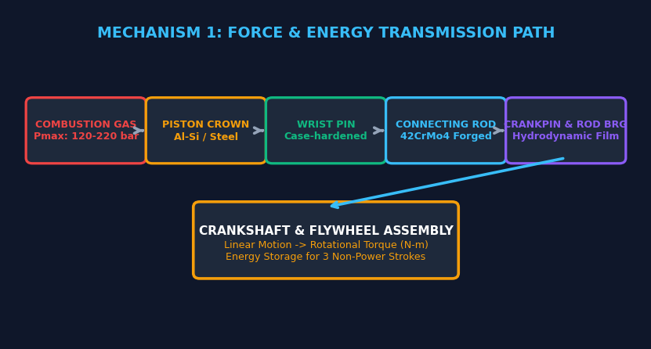
โครงสร้างหลักที่ 1: กลไกเพลาข้อเหวี่ยง ก้านสูบ และลูกสูบ (Crank-Connecting Rod Assembly)
หัวใจหลักของการเปลี่ยนพลังงานความร้อนจากการระเบิดเป็นแรงบิดหมุนขับเคลื่อน (Linear to Rotational Energy Conversion)

1. ลำดับขั้นตอนการส่งถ่ายแรงดันก๊าซระเบิด 7 ลำดับขั้น (Gas Pressure Force Transmission Path)
ลำดับขั้น | ชิ้นส่วนรับแรง | ลักษณะแรงที่กระทำ | พิกัดแรงดัน/อุณหภูมิ | กลไกการส่งผ่านพลังงาน | ผลกระทบหากชิ้นส่วนล้มเหลว
ขั้นตอนที่ 1 | แรงดันก๊าซระเบิด (Combustion Gas) | แรงดันไฮดรอลิกจากการลุกไหม้ของดีเซล | Pmax 120 - 220+ bar / 1,800°C - 2,200°C | ขยายตัวอย่างรวดเร็วพุ่งกระแทกกดลงบนยอดลูกสูบ | หากการเผาไหม้ผิดปกติ (Knock) จะเกิดแรงกระแทกเฉียบพลัน
ขั้นตอนที่ 2 | หัวลูกสูบ (Piston Crown & Bowl) | รับแรงกดแนวแกน (Axial Compressive Load) | แรงกดรวม 40,000 - 80,000 นิวตัน (4 - 8 ตัน) | ถ่ายทอดแรงดันลงสู่รังลูกสูบและรูสลักสูบ พร้อมกระจายความร้อนออกแหวน | ลูกสูบแตกร้าว, หัวลูกสูบทะลุ, กระโปรงบวมครูดปลอกสูบ
ขั้นตอนที่ 3 | สลักลูกสูบ (Wrist Pin / Gudgeon Pin) | รับแรงดัด (Bending) และแรงเฉือน (Shear) | แรงกดเฉพาะจุดสูงกว่า 100 MPa | ถ่ายแรงจากลูกสูบสู่ปลายเล็กก้านสูบ เป็นจุดหมุนอิสระ (Full-floating) | สลักสูบหักล้า, สลักสูบติดตาย, เสียงเคาะแหลมรุนแรง
ขั้นตอนที่ 4 | ก้านสูบ (Connecting Rod Shank) | รับแรงกด (Compression), แรงดึง (Tension), แรงโก่งงอ (Buckling) | ความเค้นผสมผสานผันผวนตามรอบเครื่องยนต์ | ส่งกำลังตามแนวเอียง แปลงการเคลื่อนที่เส้นตรงเป็นการแกว่งเชิงมุม | ก้านสูบคดงอ (จากแรงดันไฮดรอลิก), ก้านสูบขาดทะลุเสื้อสูบ
ขั้นตอนที่ 5 | ชาร์ปก้านสูบ (Connecting Rod Bearing) | รับแรงกดกระแทกแบบไฮโดรไดนามิก (Hydrodynamic Load) | ฟิล์มน้ำมันเครื่องหนา 2 - 5 ไมครอน | รองรับการหมุนรอบข้อก้าน ลดแรงเสียดทานโลหะกระทบโลหะ | ชาร์ปละลายจับตาย (Bearing Seizure), ชาร์ปหมุนตาม (Spun Bearing)
ขั้นตอนที่ 6 | ข้อก้านเพลาข้อเหวี่ยง (Crankpin Journal) | รับแรงสัมผัสและสร้างโมเมนต์แรงบิด (Torque Moment) | แรงดันฉุดหมุนเพลาข้อเหวี่ยง | ระยะเยื้องศูนย์ (Crank Throw = Stroke / 2) คูณด้วยแรงก้านสูบ = แรงบิด | ข้อก้านเป็นรอยครูดลึก, เพลาข้อเหวี่ยงหักที่มุมรัศมีมน (Fillet)
ขั้นตอนที่ 7 | เพลาข้อเหวี่ยง & ล้อช่วยแรง (Crankshaft & Flywheel) | รับแรงบิดบิดงอ (Torsional Stress) และแรงเหวี่ยง | ส่งต่อแรงบิดออกสู่เพลาส่งกำลัง (PTO/เกียร์) | หมุนขับเคลื่อนภาระงาน และสะสมโมเมนตัมพลังงานจลน์ไว้ขับ 3 จังหวะที่เหลือ | เพลาข้อเหวี่ยงสั่นสะท้าน, ล้อช่วยแรงแกว่ง, เฟืองรูด

2. พลศาสตร์วัฏจักร 4 จังหวะ (720° CAD) ในมุมมองของกลไกเพลาข้อเหวี่ยงและก้านสูบ
จังหวะ | องศาเพลา (CAD) | ทิศทางลูกสูบ | ทิศทางแรงที่ก้านสูบ | แรงดันสัมผัสชาร์ป | ภาระทางกลศาสตร์ (Mechanical Load)
1. จังหวะดูด (Intake) | 0° - 180° | เลื่อนลง (TDC -> BDC) | ก้านสูบดึงลูกสูบลง (Tension) | ต่ำ (รับเฉพาะแรงเฉื่อยลูกสูบ) | ล้อช่วยแรงจ่ายพลังงานจลน์เพื่อดึงลูกสูบลงสร้างสุญญากาศดูดอากาศ
2. จังหวะอัด (Compression) | 180° - 360° | เลื่อนขึ้น (BDC -> TDC) | ก้านสูบดันลูกสูบขึ้น (Compression) | ปานกลางถึงสูง (ต้านแรงอัดก๊าซ 35-55 bar) | ล้อช่วยแรงจ่ายพลังงานผลักดันลูกสูบต้านแรงอัดอากาศร้อนจัด
3. จังหวะระเบิด (Power) | 360° - 540° | เลื่อนลง (TDC -> BDC) | ก๊าซระเบิดดันลูกสูบกดก้านสูบเต็มกำลัง | สูงสุดขีด (Pmax 120-220 bar) | จังหวะเดียวที่ผลิตงาน! ส่งแรงบิดมหาศาลเข้าเพลาข้อเหวี่ยงและสะสมเข้าล้อช่วยแรง
4. จังหวะคาย (Exhaust) | 540° - 720° | เลื่อนขึ้น (BDC -> TDC) | ก้านสูบดันลูกสูบขึ้นขับไล่ไอเสีย | ต่ำถึงปานกลาง (ต้านแรงดันย้อนกลับไอเสีย) | ล้อช่วยแรงจ่ายพลังงานดันลูกสูบกวาดก๊าซไอเสียออกจากกระบอกสูบ

02_ชิ้นส่วนและวัสดุ
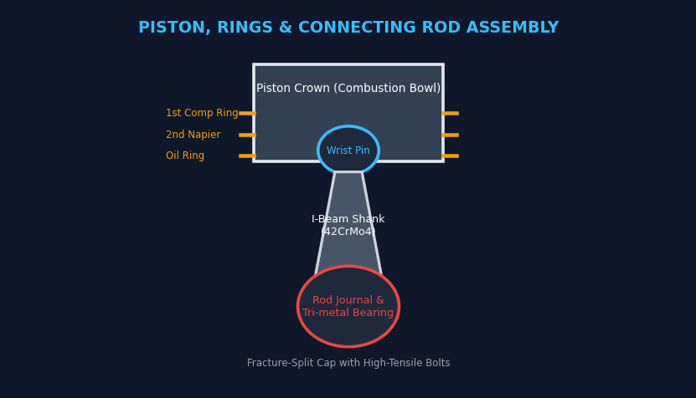
เจาะลึกชิ้นส่วนและวัสดุศาสตร์ของโครงสร้างหลักที่ 1 (Anatomy & Metallurgy of Mechanism 1)
วิเคราะห์คุณสมบัติวัสดุ พิกัดความเค้น จุดวิกฤต และเทคนิคการออกแบบชิ้นส่วนกลไกข้อเหวี่ยง

1. รายการชิ้นส่วนวิศวกรรมหลัก 10 ชิ้นส่วนในโครงสร้างที่ 1
ลำดับ | ชื่อชิ้นส่วน | วัสดุทางวิศวกรรม (Metallurgy) | กระบวนการผลิต / ปรับปรุงผิว | หน้าที่และพฤติกรรมความเค้น | จุดวิกฤตที่ต้องตรวจสอบ
1 | เสื้อสูบ (Cylinder Block) | เหล็กหล่อผสมกราไฟต์กลม (CGI) หรือ Grey Cast Iron | หล่อขึ้นรูปความเค้นตกค้างต่ำ ผ่านกระบวนการอบคลายเครียด | โครงสร้างแกนหลักรับแรงดันการระเบิด และแนวรับแรงดันด้านข้างของลูกสูบ | ความเรียบผิวหน้าสัมผัสฝาสูบ, รอยแตกร้าวระหว่างกระบอกสูบ
2 | ปลอกสูบ (Cylinder Liner) | Centrifugally Cast Iron ผสมโครเมียม-โมลิบดีนัม | ขัดลายฮอนนิ่งแบบราบ (Plateau Honing) มุมตัด 30° - 45° | นำทางการเคลื่อนที่ลูกสูบ กักเก็บฟิล์มน้ำมัน ซีลป้องกันกำลังอัดรั่ว | ความสึกหรอเป็นรูปไข่ (Ovality), เทเปอร์ (Taper), การเกิดรอยครูด
3 | ลูกสูบ (Piston) | อลูมิเนียมอัลลอยด์ผสมซิลิคอนสูง (Al-Si 12-18%) หรือ Monosteel | หลอมขึ้นรูปแรงดันสูง ชุบแข็ง T6 และเคลือบ MoS2 ที่กระโปรง | รับแรงดันก๊าซระเบิด ถ่ายเทความร้อนลงแหวนและปลอกสูบ | ร่องแหวนสูบสึกหรอ, รูสลักสูบขยายตัว, รอยแตกร้าวที่ห้องเผาไหม้บนหัวลูกสูบ
4 | แหวนอัดตัวบน (Top Ring) | เหล็กเหนียวดัดได้ (Ductile Iron) หรือเหล็กกล้า | เคลือบผิวด้วยพลาสม่าโมลิบดีนัม หรือ DLC (Diamond-Like Carbon) | รับแรงดันระเบิดโดยตรง ป้องกันก๊าซรั่วลงห้องแคร้งก์ (Blow-by) | ระยะห่างปากแหวน (End Gap), การสึกหรอด้านข้าง, การสูญเสียแรงสปริง
5 | แหวนอัดตัวที่สอง (2nd Ring) | เหล็กหล่อผสมพิเศษ หน้าตัดแบบเทเปอร์คว่ำ (Napier Hook) | กลึงขึ้นรูปผิวเอียงเพื่อทำหน้าที่ปาดน้ำมันส่วนเกินและช่วยซีลแรงดัน | ช่วยลดแรงดันก๊าซระเบิดขั้นที่สอง และปาดฟิล์มน้ำมันเครื่องส่วนเกินลงอ่าง | การใส่กลับด้าน (ต้องหันมาร์กตัวอักษร 'TOP' ขึ้นด้านบนเสมอ)
6 | แหวนกวาดน้ำมัน (Oil Ring) | แหวนเหล็ก 2 ชิ้นประกบ พร้อมสปริงดันลอนขยายตัว (Coil Expander) | เคลือบผิวโครเมียมที่สันสัมผัสเพื่อความทนทานต่อการสึกหรอ | ควบคุมความหนาของฟิล์มน้ำมันเครื่องให้อยู่ที่ 2-5 ไมครอน และระบายน้ำมันส่วนเกิน | รูระบายน้ำมันเครื่องอุดตันจากเขม่า, สปริงลอนหักหรือล้า
7 | สลักลูกสูบ (Wrist Pin) | เหล็กกล้าผสมคาร์บูไรซิ่ง (Chromium Steel 16MnCr5 / 20CrMo) | ชุบแข็งผิวหน้าด้วยการเติมคาร์บอน (Case Hardening) ลึก 0.8-1.2 mm | ยึดต่อลูกสูบเข้ากับก้านสูบ ถ่ายทอดแรงผลักเชิงเส้นทั้งหมดสู่ก้านสูบ | ระยะหลวมในรูสลักสูบและบูชปลายก้านสูบ, รอยตามดหรือรอยขูดขีด
8 | ก้านสูบ (Connecting Rod) | เหล็กกล้าตีอัดขึ้นรูปร้อน (Forged Alloy Steel 42CrMo4) | ตีขึ้นรูปหน้าตัดตัวไอ (I-Beam) ปลายใหญ่ตัดหักแบบ Fracture-Split | ถ่ายทอดแรงดันจากลูกสูบสู่ข้อเหวี่ยง แกว่งทำมุมรับแรงดัดและแรงโก่งงอ | ความบิดงอและความขนานของรูปลายทั้งสอง (Twist & Bend < 0.03 mm)
9 | เพลาข้อเหวี่ยง (Crankshaft) | Forged Carbon/Alloy Steel ชุบแข็งผิวคอเพลา | ชุบแข็งเฉพาะผิวคอเพลาด้วยการเหนี่ยวนำความร้อน (Induction Hardened) | เปลี่ยนการเคลื่อนที่ขึ้น-ลงเป็นแรงบิดหมุน มีช่องทางเดินน้ำมันภายใน | รอยแตกล้าที่มุมรัศมีมน (Fillet Radius), ความคดงอของเพลา (Runout)
10 | ชาร์ปอกและก้าน (Bearings) | โลหะ 3 ชั้น Tri-metal (Steel Back + Cu-Pb Intermediate + Sn Overlay) | เคลือบผิวด้วยไฟฟ้า (Electroplating) ผิวหน้าอ่อนตัวให้สิ่งแปลกปลอมฝังตัวได้ | สร้างฟิล์มน้ำมันไฮโดรไดนามิกรองรับน้ำหนักเพลาข้อเหวี่ยงและก้านสูบ | การสึกหรอเห็นชั้นทองแดง, รอยไหม้จากการขาดน้ำมัน, การหมุนตาม (Spun)

04_วิเคราะห์ความเสียหาย
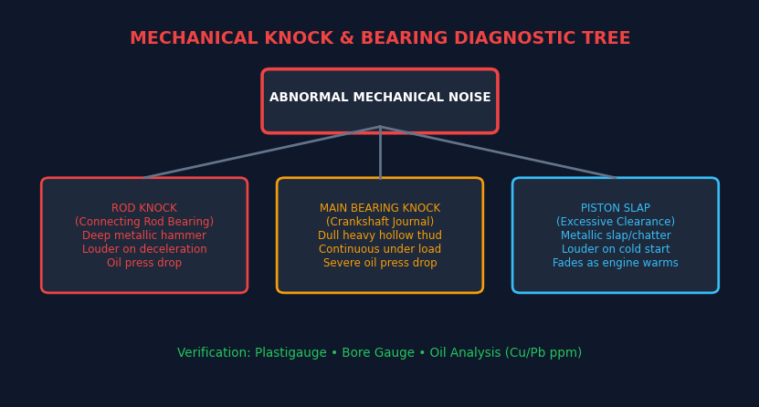
เมทริกซ์วิเคราะห์ความเสียหายเชิงกลและเสียงเคาะผิดปกติ (Mechanical Knock & Failure Matrix)
คู่มือจำแนกเสียงผิดปกติและอาการชำรุดเสียหายของกลไกเพลาข้อเหวี่ยง ก้านสูบ และลูกสูบ

1. เมทริกซ์จำแนก 10 ความเสียหายเชิงกลและเสียงผิดปกติในโครงสร้างหลักที่ 1
รหัส | อาการผิดปกติ / เสียงเคาะ | ลักษณะเสียงที่ได้ยิน | สภาวะที่เสียงดังชัดเจน | ชิ้นส่วนที่เสียหาย | สาเหตุรากเหง้า (Root Cause) | การแก้ไขและมาตรการป้องกัน
MK-01 | เสียงเคาะชาร์ปก้านสูบ (Rod Knock) | เสียงเคาะโลหะหนักแน่น 'ตึ้กๆๆ' ดังเป็นจังหวะชัดเจน | ดังรุนแรงขึ้นเมื่อเร่งเครื่องแล้วยกคันเร่ง (Deceleration) | ชาร์ปก้านสูบละลาย หรือระยะหลวมเกิน 0.10 mm | แรงดันน้ำมันเครื่องตก, น้ำมันเครื่องแห้ง, ขาดฟิล์มไฮโดรไดนามิก | หยุดเครื่องทันที! ถอดอ่าง เจียรคอเพลาข้อเหวี่ยง เปลี่ยนชาร์ปใหม่
MK-02 | เสียงเคาะชาร์บอก (Main Bearing Knock) | เสียงเคาะทึบและลึกมาก 'ตึง...ตึง' ใต้กึ่งกลางเสื้อสูบ | ดังสม่ำเสมอตลอดเวลา ยิ่งมีโหลดฉุดหนักเสียงยิ่งดังสะท้าน | ชาร์บอกเพลาข้อเหวี่ยงสึกหรอรุนแรงหรือละลาย | น้ำมันเครื่องเสื่อมสภาพ, สิ่งสกปรกปนเปื้อน, เพลาข้อเหวี่ยงคด | โอเวอร์ฮอลใหญ่ ถอดตรวจแนวเพลาข้อเหวี่ยง วัดแบริ่งทุกจุด
MK-03 | เสียงกระโปรงลูกสูบเคาะ (Piston Slap) | เสียงเคาะกระทบเบาๆ 'แป๊กๆๆ' เหมือนเสียงเคาะกระทะ | ดังชัดเจนตอนสตาร์ทเครื่องยนต์ขณะเย็น เสียงจะเบาลงเมื่อเครื่องร้อน | ระยะห่างกระโปรงลูกสูบกับปลอกสูบหลวมเกิน 0.20 mm | กระโปรงลูกสูบสึกหรอ, ปลอกสูบสึกเป็นรูปไข่, เคลือบ MoS2 หลุดลอก | ถ้าดังไม่มากยังใช้งานได้ หากดังรุนแรงต้องคว้านกระบอกสูบเปลี่ยนลูกสูบไซส์โอเวอร์
MK-04 | เสียงสลักลูกสูบหลวม (Wrist Pin Knock) | เสียงเคาะแหลมคม 'คลิ๊กๆๆ' หรือ 'กิ๊กๆๆ' สองครั้งต่อรอบ | ดังชัดเจนที่สุดตอนเดินเบา หรือเร่งเครื่องเบาๆ ไม่มีโหลด | รูสลักลูกสูบหลวม หรือบูชปลายเล็กก้านสูบสึกหรอ | ขาดการหล่อลื่นจากรูพ่นน้ำมันใต้ลูกสูบ, สลักสูบสึกหรอเป็นรอย | ถอดลูกสูบและก้านสูบออกมาอัดเปลี่ยนบูชปลายก้านและเปลี่ยนสลักสูบใหม่
MK-05 | ชาร์ปละลายหมุนตาม (Spun Bearing) | เกิดเสียงเคาะดังลั่นกระทันหัน ตามด้วยรอบตกและเครื่องดับ | เกิดขึ้นเฉียบพลันขณะใช้งานรอบสูงหรือโหลดหนัก | ชาร์ปละลายเชื่อมติดกับคอเพลาจนเดือยล็อกชาร์ปรูดขาด | แรงดันน้ำมันเครื่องเป็นศูนย์, รูทางเดินน้ำมันอุดตัน | เปลี่ยนก้านสูบใหม่ เจียรคอเพลาข้ามไซส์ หรือเปลี่ยนเพลาข้อเหวี่ยงใหม่
MK-06 | ลูกสูบติดครูดปลอกสูบ (Piston Seizure / Scuffing) | เครื่องยนต์สูญเสียกำลังฮวบฮาบ หมุนฝืด เครื่องดับสตาร์ทไม่ไป | เกิดขึ้นขณะเครื่องยนต์มีความร้อนสูงจัด (Overheat) | กระโปรงลูกสูบขยายตัวเบียดเสียดสีกับปลอกสูบจนเนื้อโลหะฉีก | ระบบระบายความร้อนล้มเหลว, น้ำมันเครื่องแห้ง, ช่องว่างลูกสูบแคบเกิน | รื้อเครื่องยนต์ คว้านกระบอกสูบ ตีปลอกใหม่ เปลี่ยนชุดลูกสูบและแหวน
MK-07 | หัวลูกสูบทะลุ / แตกร้าว (Piston Crown Hole/Crack) | เครื่องยนต์เดินสะดุด กำลังอัดเป็นศูนย์ ควันขาวพุ่งออกฝาเติมน้ำมัน | เกิดขึ้นขณะใช้โหลดหนักต่อเนื่อง มีเสียงเขกผิดปกติก่อนพัง | ห้องเผาไหม้บนหัวลูกสูบละลายทะลุเป็นรู หรือแตกร้าวทะลุสลัก | หัวฉีดฉีดน้ำมันรั่วเป็นหยด, องศาฉีดแก่เกินไป, อุณหภูมิเผาไหม้พุ่งสูงเกิน 2,500°C | เปลี่ยนหัวฉีดใหม่ยกชุด เปลี่ยนลูกสูบ ก้านสูบ และล้างทำความสะอาดเศษอลูมิเนียม
MK-08 | ก้านสูบคดงอ (Bent Connecting Rod) | เครื่องยนต์สั่นกระพือ สตาร์ทติดยาก กำลังอัดสูบนั้นตก ควันขาวออกท่อ | สังเกตเห็นหลังลุยน้ำท่วม หรือมีน้ำมันไหลเข้ากระบอกสูบตอนจอด | ก้านสูบเสียรูปทรงโก่งงอ ลูกสูบขึ้นไม่ถึงจุดศูนย์ตายบน (TDC) | น้ำเข้าท่อไอดีเกิดไฮดรอลิกล็อก (Hydraulic Lock) ก๊าซไม่ยอมยุบตัว | ห้ามสตาร์ทเครื่องเด็ดขาดถ้าน้ำเข้าไอดี! ต้องถอดก้านสูบที่คดเปลี่ยนใหม่ทันที
MK-09 | แหวนลูกสูบหัก / แหวนตาย (Broken Ring / Sticking) | กำลังอัดรั่วลงห้องแคร้งก์ ควันไอเสียดันออกก้านวัด มีควันฟ้าขาว | กินน้ำมันเครื่องรุนแรง กำลังเครื่องตกอย่างเห็นได้ชัด | แหวนอัดหักเป็นท่อน หรือมีคราบเขม่าเหนียวเกาะตายในร่องแหวน | ใช้น้ำมันเครื่องผิดเกรด, เครื่องยนต์เดินเบานานเกินไปเกิด Wet Stacking | ถอดลูกสูบออกมาขูดล้างคราบเขม่าร่องแหวน หรือเปลี่ยนชุดแหวนลูกสูบใหม่
MK-10 | เพลาข้อเหวี่ยงหักล้า (Crankshaft Fatigue Failure) | เครื่องยนต์ดับสนิททันที มีเสียงแตกหักเชิงกลดังลั่น และสตาร์ทไม่หมุน | เกิดขึ้นหลังจากใช้งานหนักมานาน หรือมีประวัติเครื่องสั่นสะท้านเรื้อรัง | เพลาข้อเหวี่ยงหักขาดออกจากกัน มักเกิดรอยร้าวที่มุม Fillet Radius | พูลเลย์แดมเปอร์ซับแรงสั่นเสื่อมสภาพ, ภาระแรงบิดบิดงอเกินพิกัด | เปลี่ยนเพลาข้อเหวี่ยงใหม่ทั้งเส้น เปลี่ยนพูลเลย์แดมเปอร์ซับแรงสั่นใหม่

05_การตรวจวัดและประกอบ
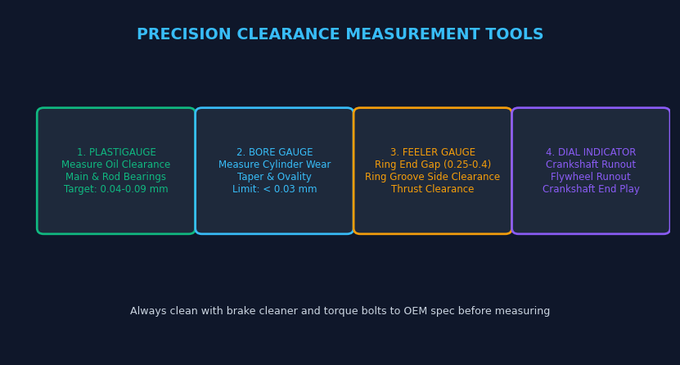
คู่มือขั้นตอนการตรวจวัดละเอียดและการประกอบโอเวอร์ฮอล (Inspection & Assembly SOP)
มาตรฐานขั้นตอนการปฏิบัติงานช่างยนต์ในการวัด พิกัดความเผื่อ และการประกอบโครงสร้างหลักที่ 1

1. ขั้นตอนการตรวจวัดและประกอบโครงสร้างหลักที่ 1 ทีละขั้นตอน (Standard Operating Procedures)
ขั้นตอนที่ | ชื่องานปฏิบัติการ | เครื่องมือวัด / อุปกรณ์ | ขั้นตอนการปฏิบัติงานทีละสเต็ป | ค่ามาตรฐานที่ต้องได้ | ข้อควรระวังเป็นพิเศษ
SOP-01 | การวัดกำลังอัดกระบอกสูบ (Dry & Wet Compression) | เกจวัดกำลังอัดดีเซล (0-60 bar), ข้อต่ออะแดปเตอร์หัวเผา | 1. อุ่นเครื่องยนต์จนถึงอุณหภูมิทำงาน แล้วดับเครื่องยนต์ 2. ถอดปลั๊กโซลินอยด์ตัดน้ำมันเชื้อเพลิง เพื่อป้องกันการฉีดน้ำมัน 3. ถอดหัวเผาออกครบทุกสูบ ติดตั้งเกจวัดเข้าที่ช่องหัวเผาสูบที่ 1 4. บิดกุญแจหมุนสตาร์ท 4-6 รอบ อ่านค่าสูงสุด (Dry Test) 5. หากกำลังอัดต่ำ ให้หยอดน้ำมันเครื่อง 5 cc ลงในสูบแล้ววัดซ้ำ (Wet Test) | ค่าปกติ: 36.0 - 41.0 kg/cm² (ค่าต่ำสุดยอมได้ 26.0 kg/cm²) ความแตกต่างระหว่างแต่ละสูบต้องไม่เกิน 10% | หาก Wet Test แล้วกำลังอัดพุ่งสูงขึ้นชัดเจน แสดงว่าแหวนลูกสูบหรือปลอกสูบสึกหรอ แต่ถ้าค่าเท่าเดิมแสดงว่าวาล์วรั่ว
SOP-02 | การวัดความรีและเทเปอร์ปลอกสูบ (Cylinder Bore Inspection) | ไมโครมิเตอร์วัดนอก (Micrometer), เกจวัดกระบอกสูบ (Bore Gauge) | 1. เซ็ตค่าเกจวัดกระบอกสูบด้วยไมโครมิเตอร์วัดนอกตามขนาดสเปกกระบอกสูบ 2. สอดเกจวัดลงในกระบอกสูบ วัดทั้งหมด 3 ระดับ: บน (ห่างปากสูบ 15 mm), กลาง, และล่าง 3. ในแต่ละระดับ ให้วัด 2 ทิศทาง: ทิศทาง A (ขนานกับเพลาข้อเหวี่ยง) และทิศทาง B (ตั้งฉากกับเพลาข้อเหวี่ยง) 4. คำนวณความรี (Ovality = ผลต่าง A กับ B) และเทเปอร์ (Taper = ผลต่างบนกับล่าง) | ความไม่กลม (Ovality) < 0.015 mm (จำกัด 0.05 mm) ความเรียวสอบ (Taper) < 0.015 mm (จำกัด 0.05 mm) | ทำความสะอาดคราบเขม่าที่ปากกระบอกสูบก่อนวัดเสมอ ตรวจดูลายขัดฮอนนิ่ง 30°-45° หากเงาวาวเหมือนกระจกต้องขัดฮอนใหม่
SOP-03 | การใช้พลาสติเกจวัดชาร์ป (Plastigauge Clearance Test) | แถบวัดพลาสติเกจสีเขียว (0.025-0.076 mm), ประแจปอนด์ | 1. ทำความสะอาดคอเพลาข้อเหวี่ยงและฝาประกับชาร์ปให้แห้งสนิท ห้ามชโลมน้ำมัน 2. ตัดแถบพลาสติเกจความยาวเท่าความกว้างชาร์ป วางลงบนกึ่งกลางคอเพลา 3. ใส่ฝาประกับชาร์ป ขันโบลท์ด้วยประแจปอนด์ตามค่าแรงบิดมาตรฐานโรงงาน 4. ห้ามหมุนเพลาข้อเหวี่ยงโดยเด็ดขาดขณะแถบพลาสติเกจอยู่ด้านใน 5. คลายโบลท์ ถอดฝาประกับออก นำซองกระดาษเทียบความกว้างของแถบพลาสติกที่แบนลง | ชาร์ปก้านสูบ: 0.035 - 0.075 mm (จำกัด 0.100 mm) ชาร์บอกเพลาข้อเหวี่ยง: 0.040 - 0.082 mm (จำกัด 0.120 mm) | หากระยะห่างแคบเกินไปชาร์ปจะละลาย หากกว้างเกินไปแรงดันน้ำมันเครื่องจะตก ห้ามใช้กระดาษทรายขัดผิวชาร์ปเด็ดขาด
SOP-04 | การวัดระยะรุนเพลาข้อเหวี่ยง (Crankshaft End Play) | ไดอัลเกจ (Dial Indicator) พร้อมฐานแม่เหล็ก, ไขควงปากแบนงัดเพลา | 1. ติดตั้งฐานแม่เหล็กของไดอัลเกจเข้ากับเสื้อสูบ ตั้งขาเข็มสัมผัสหน้าแปลนเพลาข้อเหวี่ยง 2. เซ็ตเข็มไดอัลเกจไปที่ตำแหน่งศูนย์ (0) 3. ใช้ไขควงงัดเพลาข้อเหวี่ยงไปด้านหน้าสุด แล้วอ่านค่าเข็ม 4. งัดเพลาข้อเหวี่ยงกลับมาด้านหลังสุด อ่านค่าการเคลื่อนที่รวมตามแนวแกน | ระยะรุนมาตรฐาน: 0.100 - 0.250 mm ค่าจำกัดการสึกหรอสูงสุด: 0.400 mm | หากระยะรุนเกินค่าจำกัด ให้เปลี่ยนแผ่นชิมกันรุน (Thrust Washers) เป็นไซส์โอเวอร์ไซส์ทันที
SOP-05 | การเรียงปากแหวนลูกสูบ (Piston Ring Staggering) | คีมถอด-ใส่แหวนลูกสูบ (Piston Ring Expander) | 1. ประกอบแหวนกวาดน้ำมันพร้อมสปริงลอน โดยให้ปากสปริงลอนอยู่ตรงข้ามกับปากแหวน 180° 2. ประกอบแหวนอัดตัวที่สอง โดยหันมาร์กตัวอักษร 'TOP' ขึ้นด้านบน 3. ประกอบแหวนอัดตัวบน โดยหันมาร์กตัวอักษร 'TOP' ขึ้นด้านบน 4. จัดปากแหวนทั้ง 3 วงให้เยื้องมุมทำมุม 120° หรือ 180° ต่อกัน 5. ห้ามให้ปากแหวนตรงกับแนวรูสลักลูกสูบ และห้ามตรงกับแนวรับแรงดันด้านข้าง (Thrust Side) | ปากแหวนทำมุมเยื้อง 120° หรือ 180° กระจายสมมาตร ระยะห่างปากแหวนตามสเปกชีท 03 | หากปากแหวนตรงกัน กำลังอัดจะรั่วลงห้องแคร้งก์ทันที และน้ำมันเครื่องจะพุ่งขึ้นห้องเผาไหม้
SOP-06 | การสวมปลอกลูกสูบลงเสื้อสูบ (Piston Installation into Bore) | ปลอกรัดแหวนลูกสูบ (Ring Compressor), ด้ามค้อนไม้ | 1. ชโลมน้ำมันเครื่องสะอาดที่ลูกสูบ แหวน ปลอกสูบ และชาร์ปก้านสูบ 2. ตรวจสอบมาร์กทิศทางบนหัวลูกสูบ (ลูกศรหรือจุดมาร์ก) ต้องหันไปทางด้านหน้าเครื่องยนต์เสมอ 3. ใช้ปลอกรัดแหวนลูกสูบขันรัดแหวนให้ยุบตัวแนบสนิทกับร่องลูกสูบ 4. วางลูกสูบลงบนปากกระบอกสูบ ใช้ด้ามค้อนไม้เคาะหัวลูกสูบเบาๆ ให้เลื่อนลงกระบอกสูบ 5. ระวังอย่าให้ปลายก้านสูบไปขูดขีดกระแทกโดนคอเพลาข้อเหวี่ยง | ลูกสูบต้องเลื่อนลงได้อย่างนุ่มนวล ไม่ติดขัด ประกับก้านสูบประกบคู่ตรงมาร์กเดิม ขันโบลท์ตามแรงบิด | ห้ามใช้ค้อนเหล็กตอกหัวลูกสูบเด็ดขาด หากเคาะแล้วไม่ลงให้ดึงออกมาตรวจว่าปากแหวนปีนร่องหรือไม่

06_คูโบต้า_โครงสร้างหลัก
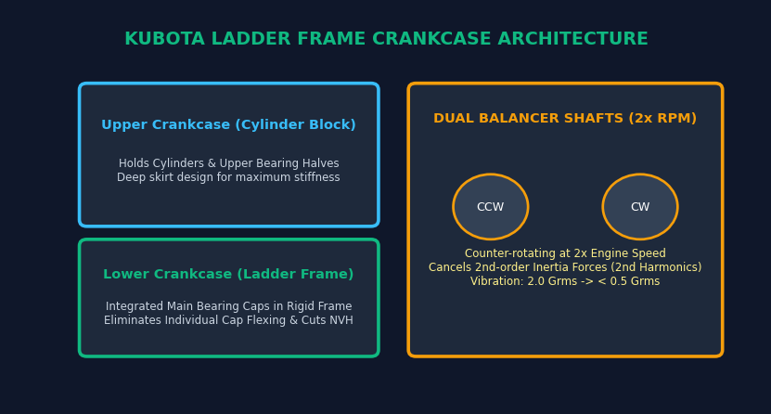
นวัตกรรมเชิงกลเฉพาะตัวในโครงสร้างที่ 1 ของเครื่องยนต์คูโบต้า (Kubota Crankcase & Crankshaft Mastery)
ถอดรหัสเสื้อสูบแบบขั้นบันได (Ladder Frame), เพลาสมดุลคู่ (Dual Balancer), และชุดเฟืองท้ายล้อช่วยแรง

1. การวิเคราะห์เปรียบเทียบสถาปัตยกรรมเสื้อสูบ 3 รูปแบบในเครื่องยนต์คูโบต้า
สถาปัตยกรรมเสื้อสูบ | รุ่นเครื่องยนต์คูโบต้าที่ใช้ | โครงสร้างทางวิศวกรรม | ความแข็งแกร่ง (Rigidity) | การลดเสียง/การสั่น (NVH) | ความสะดวกในการซ่อมบำรุง
1. เสื้อสูบแบบขั้นบันได (Ladder Frame Crankcase) | V3007-DI, V3307-DI, V3800DI-T (แทรกเตอร์ M7040, M8540, M9540) | เสื้อสูบประกบ 2 ชิ้น (Upper + Lower) โครงส่วนล่างรวมประกับเพลาข้อเหวี่ยงเป็นสะพานโครงเหล็กชิ้นเดียว | สูงสุดขีด (Rigidity สูงขึ้น 35%) ป้องกันการบิดงอของเสื้อสูบ | ดีเยี่ยม ลดเสียงการสั่นสะเทือน (Noise & Vibration) ลงได้อย่างมีนัยสำคัญ | ถอดซ่อมง่ายเพียงคลายประกบโครงล่าง เข้าถึงชาร์ปและเพลาข้อเหวี่ยงได้ทันที
2. เสื้อสูบแบบอุโมงค์ (Tunnel Type Crankcase) | V3300, D1403, V1903 (แทรกเตอร์รุ่น M5000, L-Series รุ่นเก่า) | เสื้อสูบชิ้นเดียวไร้ฝาประกบล่าง สอดเพลาข้อเหวี่ยงเข้าทางด้านท้ายเหมือนลอดอุโมงค์ มีประกับแบริ่งวงกลม | สูงมาก แต่โครงสร้างทึบและมีน้ำหนักมาก | ปานกลาง การสั่นสะเทือนโครงสร้างต่ำแต่ซับเสียงได้น้อยกว่าแบบ Ladder Frame | ซ่อมบำรุงยากที่สุด ต้องถอดสอดเพลาตามแนวยาว หากชาร์ปละลายจะถอดยากมาก
3. เสื้อสูบแบบแขวนดั้งเดิม (Hanger / Deep Skirt Type) | D1703, V2203, V2403 (แทรกเตอร์รุ่น L2808, L3408, L4508) | เสื้อสูบหล่อชิ้นเดียวแบบกระโปรงลึก มีประกับชาร์บอกแยกอิสระชิ้นละ 2 โบลท์ยึดจากด้านล่าง | ปานกลาง ประกับชาร์บอกแต่ละตัวอาจเกิดการให้ตัว (Flexing) เล็กน้อยขณะโหลดจัด | มาตรฐานตามเกณฑ์เครื่องยนต์ดีเซลการเกษตร | ซ่อมบำรุงง่าย ช่างทั่วไปคุ้นเคย เปิดอ่างน้ำมันเครื่องแล้วถอดเปลี่ยนชาร์ปทีละตัวได้

2. นวัตกรรมเพลาสมดุลคู่และชุดเฟืองขับหลัง (Dual Balancer & Rear Gear Train)
ระบบนวัตกรรม | หลักการทำงานเชิงกลศาสตร์ | การหักล้างแรงสั่นสะเทือน | ผลลัพธ์เชิงตัวเลข | ความทนทานและประโยชน์ต่อผู้ใช้
เพลาสมดุลคู่หมุนสวนทาง (Dual Dynamic Balancer Shafts) | ติดตั้งเพลาสมดุล 2 เพลาซ้าย-ขวา ขับเคลื่อนด้วยเฟืองหมุนสวนทางกัน (Counter-rotating) ด้วยความเร็ว 2 เท่าของเพลาข้อเหวี่ยง | ออกแบบเพื่อหักล้างแรงเฉื่อยอันดับสอง (Secondary Inertia Force / 2nd Harmonics) ที่เกิดจากการเคลื่อนที่ของลูกสูบ 4 สูบ | ลดอัตราเร่งการสั่นสะเทือนของเครื่องยนต์จากเดิม 2.0 Grms เหลือต่ำกว่า 0.5 Grms (ลดลงกว่า 75%) | ลดความล้าของโครงสร้างตัวรถแทรกเตอร์ ผู้ปฏิบัติงานขับขี่สบายขึ้น ไม่ล้าจากการสั่นสะท้าน
ชุดเฟืองขับไทม์มิ่งด้านหลัง (Rear Gear Train Mechanism) | ย้ายชุดเฟืองขับไทม์มิ่งและเฟืองปั๊มจากด้านหน้าเครื่องยนต์ ไปติดตั้งไว้ที่ด้านหลังเครื่องยนต์ฝั่งเดียวกับล้อช่วยแรง (Flywheel) | ตำแหน่งด้านหลังเครื่องยนต์มีล้อช่วยแรงช่วยหน่วงการบิดงอและการสั่นสะเทือนเชิงมุม (Torsional Oscillation) ของเพลาข้อเหวี่ยง | ลดเสียงขบของฟันเฟือง (Gear Noise) ลงอย่างมาก และลดความเค้นกระชากที่ฟันเฟือง | ป้องกันอาการฟันเฟืองรูดหรือมาร์กข้ามร่อง ยืดอายุการใช้งานชุดเฟืองได้ตลอดอายุเครื่องยนต์
ลูกสูบเคลือบ MoS2 & Plateau Honing Liners | ผิวกระโปรงลูกสูบเคลือบสารหล่อลื่นแข็งโมลิบดีนัมไดซัลไฟด์ ผสานกับผิวปลอกสูบที่ขัดเงาแบบยอดที่ราบ (Plateau Honing) | สาร MoS2 ช่วยลดแรงเสียดทานจลน์ขณะลูกสูบเปลี่ยนทิศทางการเคลื่อนที่ และร่องฮอนกักเก็บฟิล์มน้ำมันได้แม่นยำ | ลดแรงเสียดทานการสูญเสียกำลังลง 3-5% และลดการสึกหรอขณะสตาร์ทช่วงเช้า | ขยายระยะเวลาการเปลี่ยนถ่ายน้ำมันเครื่องยาวนานขึ้นถึง 500 ชั่วโมงการทำงาน

